Hoja1
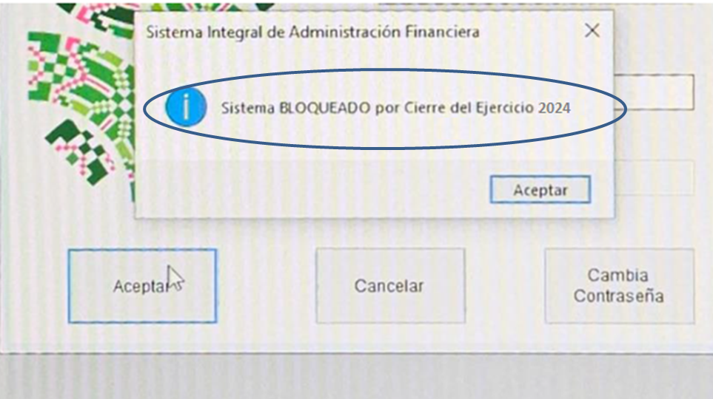
No se genera información al mes de diciembre del 2024, en virtud de que no fue posible acceder al periodo que se reporta, debido a que el sistema se encuentra inhabilitado por cierre de ejercicio 2024.

